상품제안서
알로 맥세이프 메탈링 스티커 플레이트 2개입 | 상품코드: S44383

 |  |  |  |  |  |  | 02-713-8555 | www.synergygift.co.kr
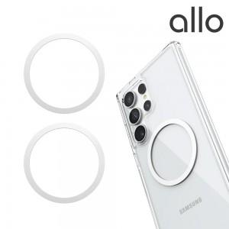 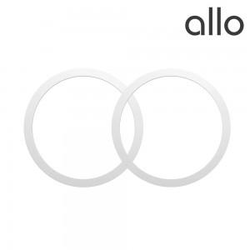

【상세/제작정보】

【인쇄/포장옵션】 | 스티커 / 포장불가능

【공급단가】 | 수량 | 50~ | 100~ | 300~ | 1,000~ | 5,000~
*VAT별도 | 단가 | 3,540원 | 3,350원 | 3,190원 | 3,100원 | 3,050원

【상품 URL】 | https://www.synergygift.co.kr:443/src/goods_detail.php?gdno=44383

